mruv
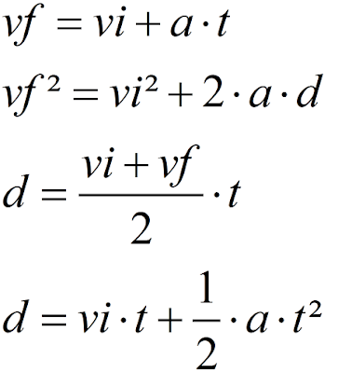
vi | vf | t | a | d
 | 374.4 | 13 |  | 2646.15
30.1 | 305.5 |  | 3.20 | 14430.80
36.9 |  | 92 | 7.01
 | 52.5 | 21 |  | 863.10
0.2 | 819.2 |  | 13.65 | 24582.00
39.6 |  | 48 | 3.10
 | 528.7 | 60 |  | 17160.00
13.4 | 858.7 |  | 8.54 | 43168.95
19 |  | 66 | 9.33
 | 126.7 | 20 |  | 1627.00

